Sayfa1
 | FORM NO : LAB.FRM.31 / 06.03.2015 / Rev. 0
 | BİRİM : SERTİFİKASYON |  | DÖNEM: 2015 | SAYFA NO:

SICAKLIK DAYANIM TESTİ RAPORU

Tarih | 2015-01-29
Rapor Kodu | 130215.EH.01.PUSI
Ürün | CLIPSIMFLEKS-HT900 / CLIPAFS-HT900
Çap | Ø127 mm
Boy | 1 m
Test Sonucu
Süre(dk) | Giriş Sıcaklığı (˚C) | Çıkış Sıcaklığı (˚C) | Fotoğraf No. | Değerlendirme
0 | - | - | 1 | Numune 5 saat boyunca 500 ˚C giriş sıcaklığında test edildi. Her saat başı numune fotoğraflandı. Bir saat 500 ˚C sıcaklıkta bekledikten sonra hava kanalında renk değişimi görülmeye başlandı. Deney sonunda numunede yırtılma, açılma gözlemlenmemiştir.
60 | 491 | 310 | 2-3
120 | 487 | 314 | 4
180 | 502 | 317 | 5
240 | 506 | 320 | 6
300 | 503 | 320 | 7
NOT: AFS Laboratuvarındaki mevcut düzenek ile ulaşılabilen maksimum sıcaklık 500 ˚C'dir.

FOTOĞRAFLAR
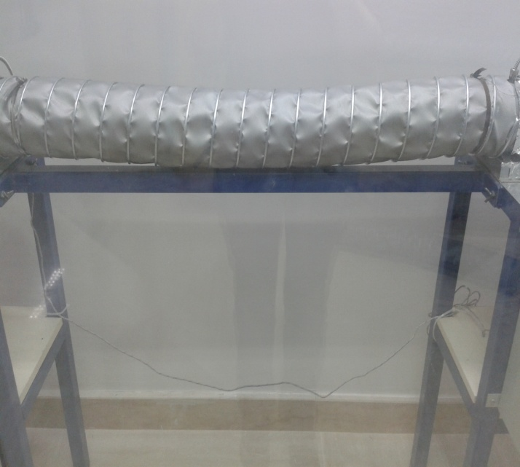

 | 1
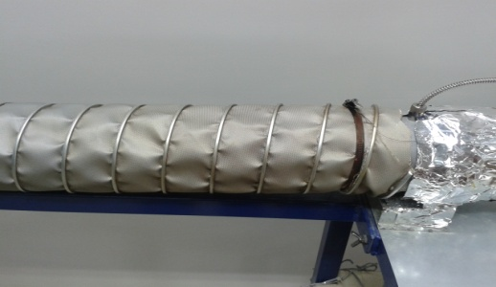

2 |  |  |  | 3
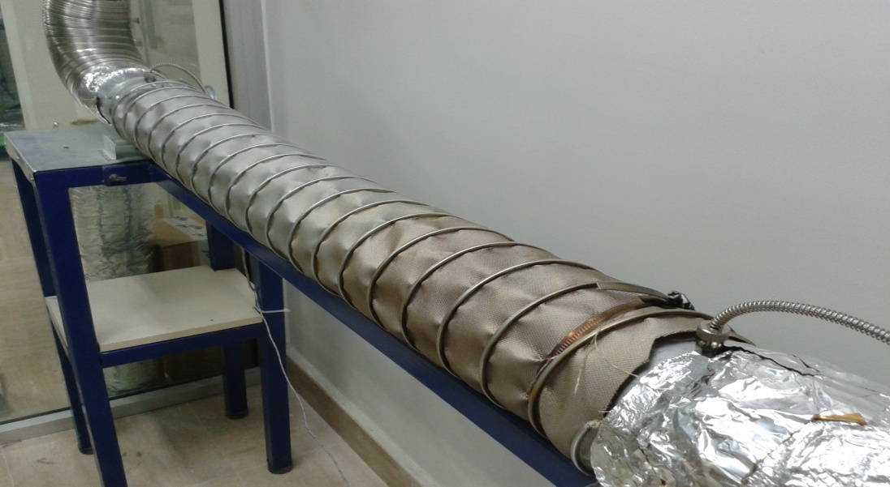
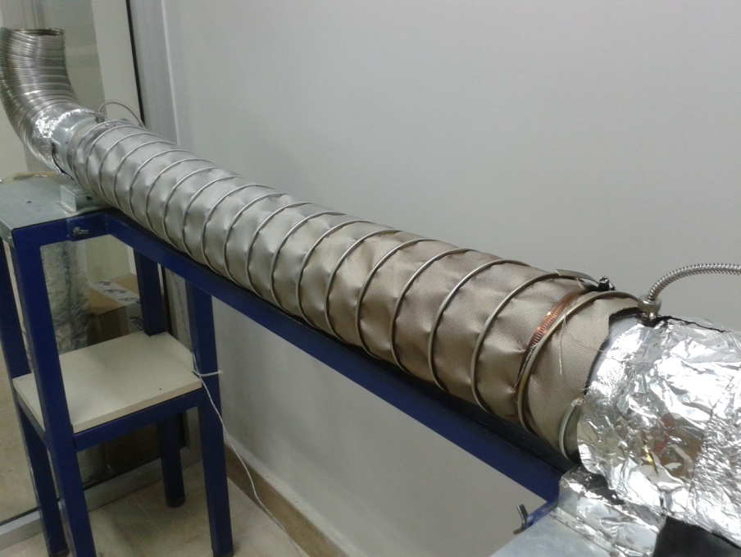

4 |  |  |  | 5
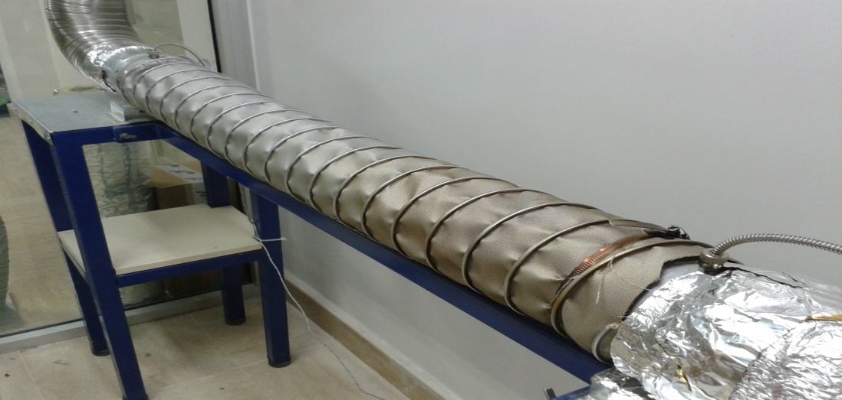
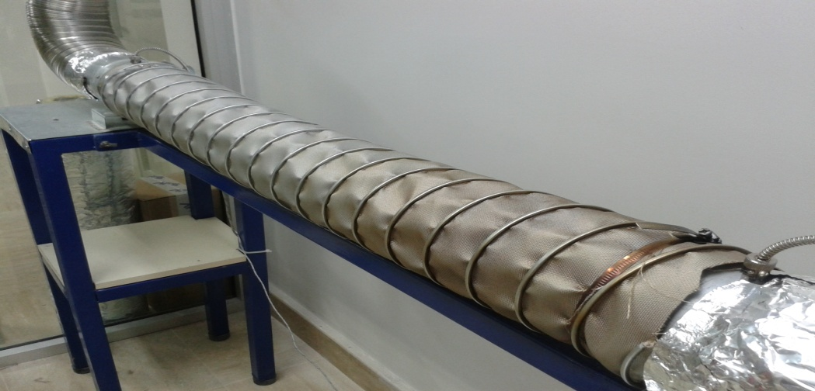

6 |  |  | 7

